AUXILIAR
SETOR
Aeroportuário
Ferroviário
Hidrovia
Portos e Terminais Portuários
Rodoviário

PROJETO |  | DESAPROPRIAÇÃO
Executor NÃO apresentou Projeto Executivo |  | Declaração de Utilidade Pública vencidas ou próximas de vencer
Em ANÁLISE Projeto Executivo pelo proponente |  | Judicialização dos processos de desapropriação
Projeto Executivo NÃO aprovado pelo Proponente |  | Morosidade por parte dos órgãos responsáveis pela resolução dos entraves
Projeto Executivo em REVISÃO pelo Executor |  | Cadastros desatualizados
Projeto Executivo APROVADO pelo Proponente |  | Falta de Estudos e levantamentos prévios de áreas a serem desapropriadas
Projeto Executivo DEFICIENTE |  | Ainda não foram iniciados os cadastros
DESATUALIZAÇÃO do Projeto executivo em função do tempo decorrido |  | Em Processo de Audiência de Conciliação
Fato relevante depois da elaboração do projeto executivo decorrente de CASO FORTUITO ou FORÇA MAIOR |  | Não Existe Pendência de Desapropriação
OUTROS |  | OUTROS

AMBIENTAL |  | CONCESSIONÁRIAS
Ausência de licenças/autorizações ambientais para o empreendimento |  | Interferência com Rede Elétrica
Ausência de licenças/autorizações ambientais para as áreas de uso |  | Interferência com Redes de Esgoto
Descumprimento de condicionantes ambientais |  | Interferência com Redes de Gás
Programas ambientais sem execução |  | Interferência com Linhas Férreas
Descumprimento de exigências dos órgãos ambientais e intervenientes |  | Interferências não previstas em Projetos Desatualizados
Descumprimento de exigências de órgãos de controle |  | Judicialização dos processos
Medidas de proteção e recuperação ambiental previstas no projeto de engenharia não executadas |  | Morosidade por parte dos órgãos responsáveis pela resolução dos entraves
RNC não solucionados |  | OUTROS
Ausência de ASV
Interferência com comunidades Quilombolas
Não existe pendência ambiental
OUTROS

OBRAS |  | ADMINISTRATIVO
Instabilidade de taludes já executados |  | Acórdão do TCU
Patologias surgidas no revestimento após execução. |  | Em processo de Relicitação
Atraso na execução da obra, face o cronograma definido |  | Pedido Reequilibrio Econômico-Financeiro - REF
Execução abaixo da meta estipúlada no ano |  | Pedido Revisão de Projeto em Fase de Obra - RPFO
Alteração de Cronograma físico financeiro |  | Firmado TAC
Não existe pendência de obra |  | Não existem pendências administrativas
OUTROS |  | Aplicado Fator D
 |  | OUTROS

CUSTOS GERENCIAIS | Custo

PAVIMENTAÇÃO
Vias Marginais/km | R$ 3,000,000.00
Nova Pista em Serra | R$ 8,000,000.00
DUPLICAÇÃO
Duplicação/km | R$ 5,000,000.00

OAE
Interconexão Tipo Diamante | R$ 30,000,000.00
Interconexão Tipo Trombeta | R$ 20,000,000.00
Passagem inferiores | R$ 10,000,000.00
Interconexão Tipo Trevo Completo | R$ 40,000,000.00
Interconexão Tipo Diamante Invertido | R$ 30,000,000.00
Ponte | R$ 20,000,000.00
Túneis | R$ 280,000,000.00
CONTORNO
Construção/km | R$ 4,000,000.00

FAIXA ADICIONAL
faixa adicional/km | R$ 2,000,000.00

TERCEIRA FAIXA
terceira faixa/km | R$ 1,000,000.00

Alça em Viaduto/ km | R$ 80,000,000.00
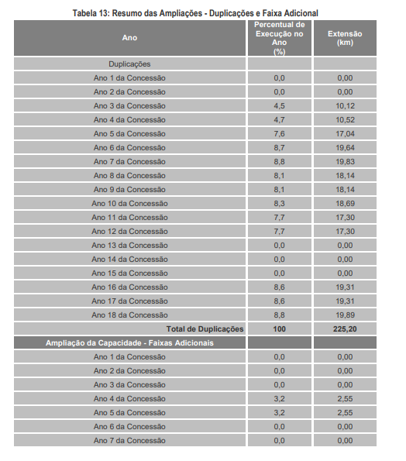

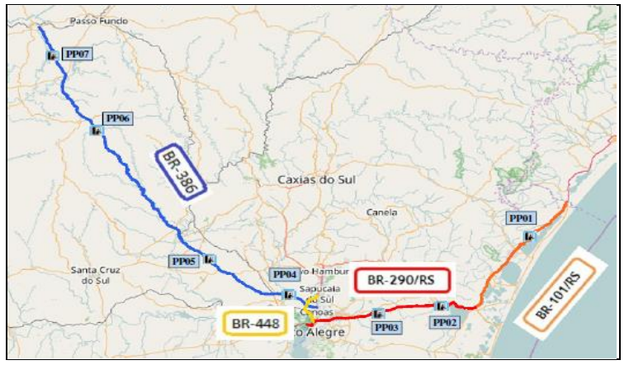

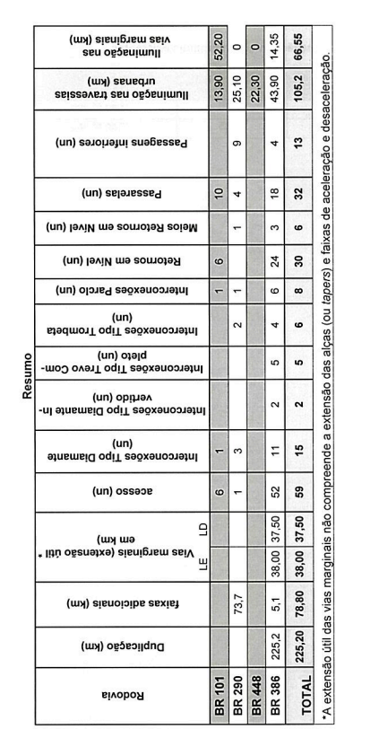

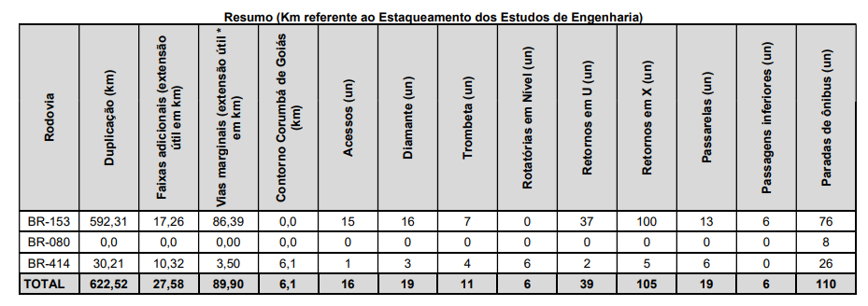

Araguaia - Quando o contrato foi assinado em outubro de 2021, então consirou-se que até outubro de 2023 será o segundo ano. Pela planilha os dados de 2023 será segundo ano, e o terceiro ano será 2024, e assim por diante. Assim estará sendo mais conservador.
Rio Minas - Quando o contrato foi assinado em agosto de 2022, então consirou-se que até agosto de 2023 será o primeiro ano. Pela planilha os dados de 2023 será primeiro ano, e o segundo ano será 2024, e assim por diante. Assim estará sendo mais conservador.
Via Costeira - Quando o contrato foi assinado em agosto de 2020, então considerou-se que até agosto de 2021 será o primeiro ano. Pela Planilha os dados de 2021 será o primeiro ano.
Via Brasil - Quando o contrato foi assinado e concessão iniciada em 04/05/2022, então consirderou-se que até maio de 2023 será o primeiro ano. Pela planilha os dados de 2023 será segundo ano, e o terceiro ano será 2024, e assim por diante. Assim estará sendo mais conservador, por ter mais tempo de execução.

RioMinas
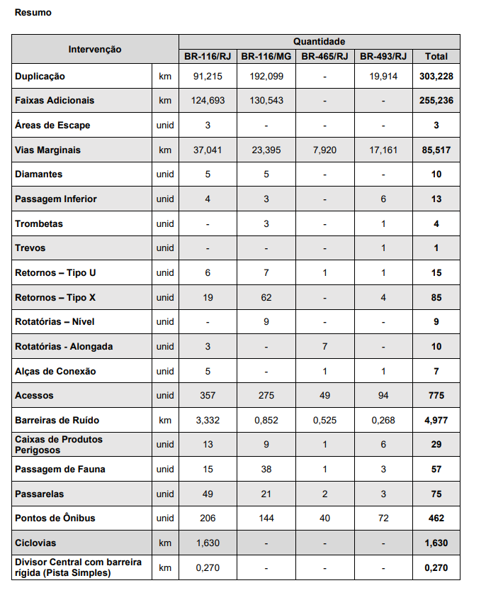

SP/RJ

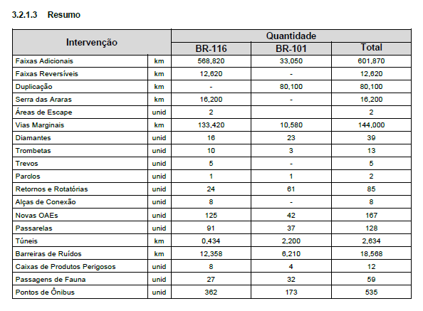

VIA COSTEIRA
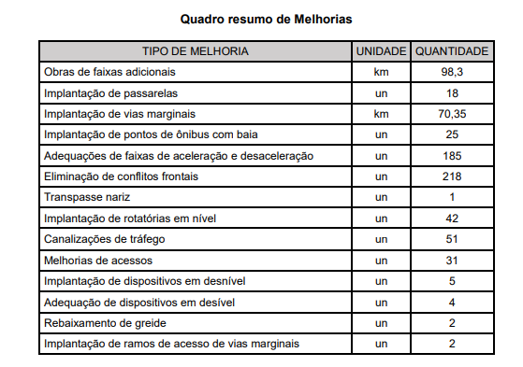

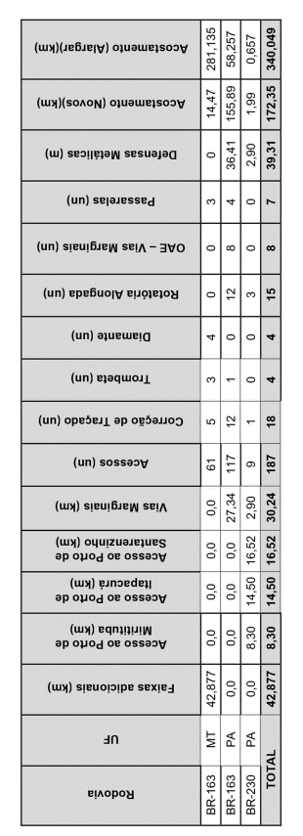
VIA BRASIL

BR - 050/MG/GO
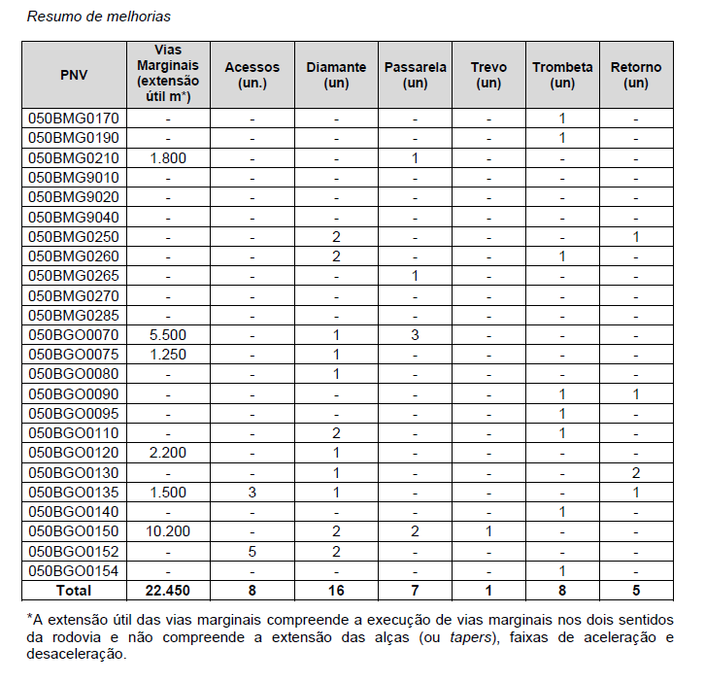

VIA BAHIA

5º, 6º e 7º anos foi adicionado as obras condicionadas -duplicação dos trechos TH8, TH 9, TH 10, TH 12, TH 13, TH 14, TH 16, TH 17 e TH 18

